상품제안서
안심생활건강세트 3호 여름(암막3단양우산+쿨토시+쿨타올) | 상품코드: F27131

 |  |  |  |  |  |  | 02-412-0044 | www.easy1.co.kr
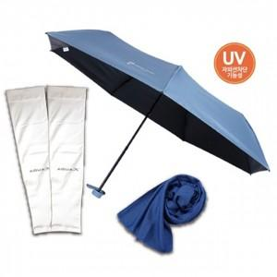

【상세/제작정보】 | <p><span style="font-size: 12pt;"><b>* 배송비- 지퍼백 한박스 30개 / 6000원별도&nbsp;</b></span></p><p><span style="font-size: 12pt;"><b>&nbsp; &nbsp; &nbsp; &nbsp; &nbsp; &nbsp;종이케이스 한박스 16개 / 60000원별도</b></span></p>

【인쇄/포장옵션】 | 실크, 스티커 / 종이박스

【공급단가】 | 수량 | 50~ | 100~ | 500~ | 1,000~ | 2,000~
*VAT별도 | 단가 | 9,600원 | 9,350원 | 8,750원 | 8,600원 | 8,500원

【상품 URL】 | https://dev.easy1.co.kr:443/src/goods_detail.php?gdno=27131

